Sheet1
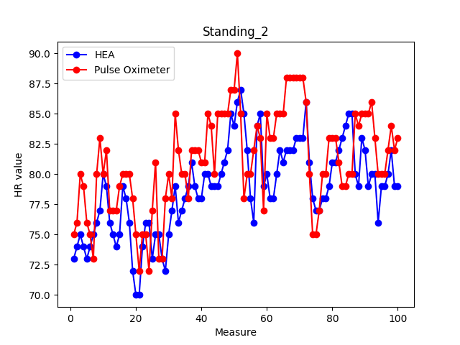
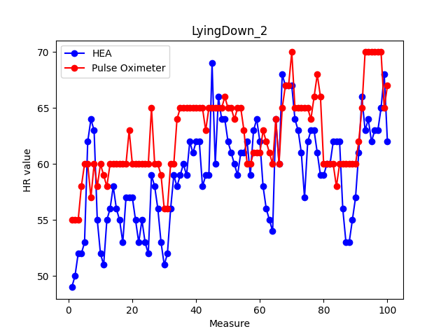
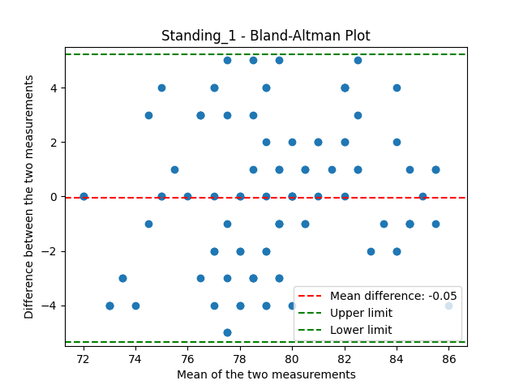
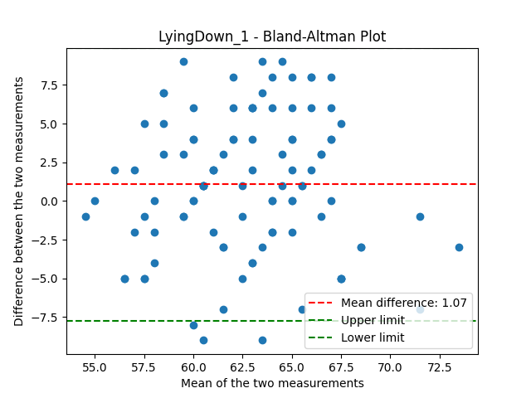
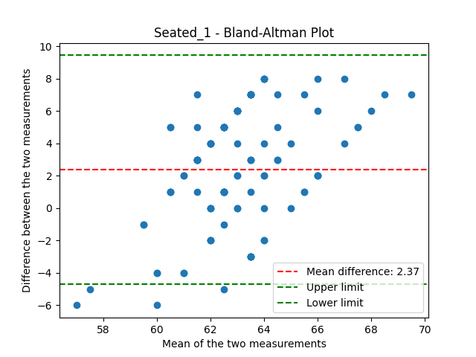
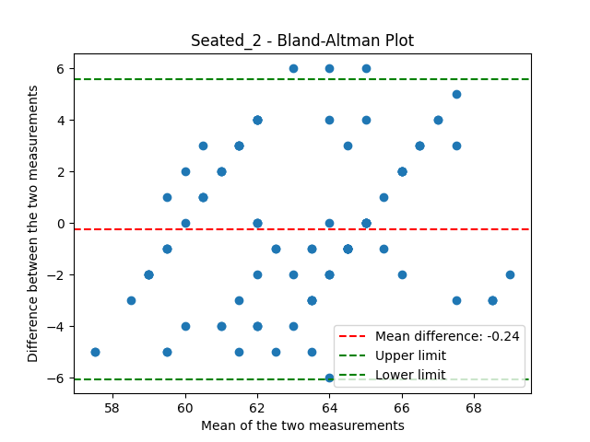
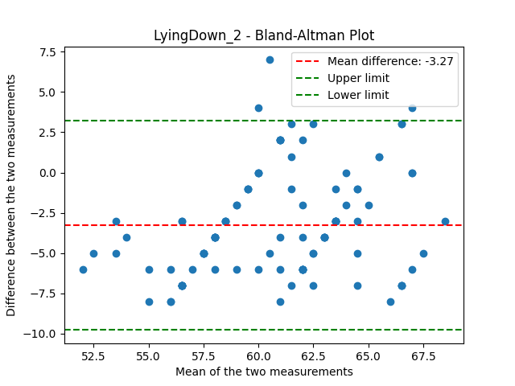
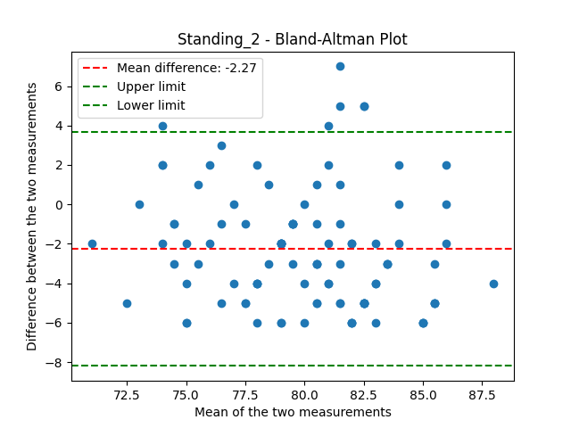
Seated 1 |  |  |  |  |  |  |  |  |  |  | Standing 1 |  |  |  |  |  |  |  |  |  |  | Lying Down 1 |  |  |  |  |  |  |  |  |  |  | Seated 2 |  |  |  |  |  |  |  |  |  |  | Standing 2 |  |  |  |  |  |  |  |  |  |  | Lying Down 2
HEA | Pulse Oximeter | P-H | mean error | mean abs error | max abs error | min abs error | SDAE | squared differences | RMSE | Statistica del test: 0.9809765373437471 | HEA | Pulse Oximeter | P-H |  |  |  |  | SDAE | squared differences | RMSE |  | HEA | Pulse Oximeter | P-H |  |  |  |  |  |  |  |  | HEA | Pulse Oximeter | P-H |  |  |  |  |  |  |  |  | HEA | Pulse Oximeter | P-H |  |  |  |  |  |  |  |  | HEA | Pulse Oximeter | P-H
65 | 62 | -3 | -2.37 | 3.63 | 8 | 0 | 2.3166285151 | 9 | 4.3 | P-value: 0.15827375624701606 | 71 | 75 | 4 | mean error | mean abs error | max abs error | min abs error | 1.5550179446 | 16 | 2.6814175356 | Statistica del test: 0.9675534306331857 | 68 | 59 | -9 | mean error | mean abs error | max abs error | min abs error | SDAE | squared differences | RMSE | Statistica del test: 0.9747547948719316 | 55 | 60 | 5 | mean error | mean abs error | max abs error | min abs error | SDAE | squared differences | RMSE | Statistica del test: 0.9820380335783331 | 73 | 75 | 2 | mean error | mean abs error | max abs error | min abs error | SDAE | squared differences | RMSE | Statistica del test: 0.9859160403827938 | 49 | 55 | 6 | mean error | mean abs error | max abs error | min abs error | SDAE | squared differences | RMSE | Statistica del test: 0.9776557776821858
62 | 62 | 0 |  |  |  |  |  | 0 |  | Non possiamo rifiutare l'ipotesi nulla (i dati seguono una distribuzione normale) | 72 | 72 | 0 | 0.010101010101 | 2.15 | 5 | 0 |  | 0 |  | P-value: 0.014407257628480432 | 64 | 60 | -4 | -0.9898989899 | 3.7 | 9 | 0 | 2.5956451486 | 16 | 4.5122056691 | P-value: 0.05162523617082912 | 59 | 60 | 1 | 0.084507042254 | 2.4788732394 | 5 | 0 | 1.5152757525 | 1 | 2.808914381 | Non possiamo rifiutare l'ipotesi nulla (i dati seguono una distribuzione normale) | 74 | 76 | 2 | 2.5135135135 | 3.3513513514 | 7 | 0 | 1.8686947857 | 4 | 3.7616485748 | P-value: 0.36894305056591004 | 50 | 55 | 5 | 3.2727272727 | 4 | 8 | 0 | 2.2896120266 | 25 | 4.611941023 | P-value: 0.08715219089288688
66 | 60 | -6 |  |  |  |  |  | 36 |  | Statistica del test: 0.8900875053632088 | 71 | 75 | 4 |  |  |  |  |  | 16 |  | Rifiutiamo l'ipotesi nulla (i dati non seguono una distribuzione normale) | 61 | 60 | -1 |  |  |  |  |  | 1 |  | Non possiamo rifiutare l'ipotesi nulla (i dati seguono una distribuzione normale) | 58 | 60 | 2 |  |  |  |  |  | 4 |  | P-value: 0.05264523313052688 | 75 | 80 | 5 |  |  |  |  |  | 25 |  | Non possiamo rifiutare l'ipotesi nulla (i dati seguono una distribuzione normale) | 52 | 55 | 3 |  |  |  |  |  | 9 |  | Non possiamo rifiutare l'ipotesi nulla (i dati seguono una distribuzione normale)
67 | 60 | -7 |  |  |  |  |  | 49 |  | P-value: 4.974903447621071e-07 | 72 | 72 | 0 |  |  |  |  |  | 0 |  | Statistica del test: 0.9610224677151568 | 57 | 59 | 2 |  |  |  |  |  | 4 |  | Statistica del test: 0.9495492703381639 | 55 | 60 | 5 |  |  |  |  |  | 25 |  | Statistica del test: 0.8838231558678806 | 74 | 79 | 5 |  |  |  |  |  | 25 |  | Statistica del test: 0.9750404414908868 | 52 | 58 | 6 |  |  |  |  |  | 36 |  | Statistica del test: 0.9226083895717705
67 | 60 | -7 |  |  |  |  |  | 49 |  | Rifiutiamo l'ipotesi nulla (i dati non seguono una distribuzione normale) | 72 | 75 | 3 |  |  |  |  |  | 9 |  | P-value: 0.004759300814119587 | 61 | 60 | -1 |  |  |  |  |  | 1 |  | P-value: 0.0007748551946788821 | 59 | 60 | 1 |  |  |  |  |  | 1 |  | P-value: 2.643537996903414e-07 | 73 | 76 | 3 |  |  |  |  |  | 9 |  | P-value: 0.0543513163375247 | 53 | 60 | 7 |  |  |  |  |  | 49 |  | P-value: 1.9408561184408182e-05
64 | 60 | -4 |  |  |  |  |  | 16 |  | Coefficiente di Pearson: 0.20094948462873669 | 71 | 75 | 4 |  |  |  |  |  | 16 |  | Rifiutiamo l'ipotesi nulla (i dati non seguono una distribuzione normale) | 63 | 60 | -3 |  |  |  |  |  | 9 |  | Rifiutiamo l'ipotesi nulla (i dati non seguono una distribuzione normale) | 62 | 63 | 1 |  |  |  |  |  | 1 |  | Rifiutiamo l'ipotesi nulla (i dati non seguono una distribuzione normale) | 74 | 75 | 1 |  |  |  |  |  | 1 |  | Non possiamo rifiutare l'ipotesi nulla (i dati seguono una distribuzione normale) | 62 | 60 | -2 |  |  |  |  |  | 4 |  | Rifiutiamo l'ipotesi nulla (i dati non seguono una distribuzione normale)
59 | 60 | 1 |  |  |  |  |  | 1 |  | P-value: 0.04499197924849485 | 72 | 75 | 3 |  |  |  |  |  | 9 |  | Coefficiente di Pearson: 0.7268197791418063 | 67 | 60 | -7 |  |  |  |  |  | 49 |  | Coefficiente di Pearson: 0.46950817661481214 | 66 | 62 | -4 |  |  |  |  |  | 16 |  | Coefficiente di Pearson: 0.5349100695803095 | 75 | 73 | -2 |  |  |  |  |  | 4 |  | Coefficiente di Pearson: 0.7023198249851982 | 64 | 57 | -7 |  |  |  |  |  | 49 |  | Coefficiente di Pearson: 0.6926303121569609
59 | 60 | 1 |  |  |  |  |  | 1 |  | La correlazione è statisticamente significativa | 74 | 75 | 1 |  |  |  |  |  | 1 |  | P-value: 1.124896227445179e-17 | 69 | 61 | -8 |  |  |  |  |  | 64 |  | P-value: 8.31854060464405e-07 | 67 | 63 | -4 |  |  |  |  |  | 16 |  | P-value: 9.864378771915962e-09 | 76 | 80 | 4 |  |  |  |  |  | 16 |  | P-value: 3.882323093559376e-16 | 63 | 60 | -3 |  |  |  |  |  | 9 |  | P-value: 1.4290943998558218e-15
58 | 62 | 4 |  |  |  |  |  | 16 |  | Coefficiente di correlazione di Spearman: 0.10042257133926127 | 75 | 75 | 0 |  |  |  |  |  | 0 |  | La correlazione è statisticamente significativa | 64 | 60 | -4 |  |  |  |  |  | 16 |  | La correlazione è statisticamente significativa | 63 | 60 | -3 |  |  |  |  |  | 9 |  | La correlazione è statisticamente significativa | 77 | 83 | 6 |  |  |  |  |  | 36 |  | La correlazione è statisticamente significativa | 55 | 58 | 3 |  |  |  |  |  | 9 |  | La correlazione è statisticamente significativa
58 | 62 | 4 |  |  |  |  |  | 16 |  | P-value: 0.3201664661074721 | 76 | 73 | -3 |  |  |  |  |  | 9 |  | Coefficiente di correlazione di Spearman: 0.7004054296780331 | 61 | 60 | -1 |  |  |  |  |  | 1 |  | Coefficiente di correlazione di Spearman: 0.4595820526795388 | 64 | 60 | -4 |  |  |  |  |  | 16 |  | Coefficiente di correlazione di Spearman: 0.5558067582160393 | 80 | 80 | 0 |  |  |  |  |  | 0 |  | Coefficiente di correlazione di Spearman: 0.7081209401019359 | 52 | 60 | 8 |  |  |  |  |  | 64 |  | Coefficiente di correlazione di Spearman: 0.6922941210941521
60 | 65 | 5 |  |  |  |  |  | 25 |  | La correlazione non è statisticamente significativa | 76 | 75 | -1 |  |  |  |  |  | 1 |  | P-value: 5.043167794059148e-16 | 62 | 63 | 1 |  |  |  |  |  | 1 |  | P-value: 1.5095968339575603e-06 | 64 | 60 | -4 |  |  |  |  |  | 16 |  | P-value: 1.9405010473494676e-09 | 79 | 82 | 3 |  |  |  |  |  | 9 |  | P-value: 1.734802508142749e-16 | 51 | 59 | 8 |  |  |  |  |  | 64 |  | P-value: 1.4938238393227643e-15
62 | 65 | 3 |  |  |  |  |  | 9 |  |  | 77 | 80 | 3 |  |  |  |  |  | 9 |  | La correlazione è statisticamente significativa | 60 | 63 | 3 |  |  |  |  |  | 9 |  | La correlazione è statisticamente significativa | 62 | 60 | -2 |  |  |  |  |  | 4 |  | La correlazione è statisticamente significativa | 76 | 77 | 1 |  |  |  |  |  | 1 |  | La correlazione è statisticamente significativa | 55 | 58 | 3 |  |  |  |  |  | 9 |  | La correlazione è statisticamente significativa
63 | 65 | 2 |  |  |  |  |  | 4 |  |  | 79 | 80 | 1 |  |  |  |  |  | 1 |  |  | 64 | 62 | -2 |  |  |  |  |  | 4 |  |  | 61 | 60 | -1 |  |  |  |  |  | 1 |  |  | 75 | 77 | 2 |  |  |  |  |  | 4 |  |  | 56 | 60 | 4 |  |  |  |  |  | 16
66 | 63 | -3 |  |  |  |  |  | 9 |  |  | 81 | 77 | -4 |  |  |  |  |  | 16 |  |  | 68 | 62 | -6 |  |  |  |  |  | 36 |  |  | 62 | 63 | 1 |  |  |  |  |  | 1 |  |  | 74 | 77 | 3 |  |  |  |  |  | 9 |  |  | 58 | 60 | 2 |  |  |  |  |  | 4
65 | 60 | -5 |  |  |  |  |  | 25 |  |  | 79 | 78 | -1 |  |  |  |  |  | 1 |  |  | 69 | 60 | -9 |  |  |  |  |  | 81 |  |  | 58 | 60 | 2 |  |  |  |  |  | 4 |  |  | 75 | 79 | 4 |  |  |  |  |  | 16 |  |  | 56 | 60 | 4 |  |  |  |  |  | 16
64 | 60 | -4 |  |  |  |  |  | 16 |  |  | 79 | 79 | 0 |  |  |  |  |  | 0 |  |  | 66 | 60 | -6 |  |  |  |  |  | 36 |  |  | 57 | 62 | 5 |  |  |  |  |  | 25 |  |  | 79 | 80 | 1 |  |  |  |  |  | 1 |  |  | 55 | 60 | 5 |  |  |  |  |  | 25
63 | 60 | -3 |  |  |  |  |  | 9 |  |  | 79 | 80 | 1 |  |  |  |  |  | 1 |  |  | 63 | 57 | -6 |  |  |  |  |  | 36 |  |  | 59 | 63 | 4 |  |  |  |  |  | 16 |  |  | 78 | 80 | 2 |  |  |  |  |  | 4 |  |  | 53 | 60 | 7 |  |  |  |  |  | 49
62 | 63 | 1 |  |  |  |  |  | 1 |  |  | 77 | 80 | 3 |  |  |  |  |  | 9 |  |  | 66 | 58 | -8 |  |  |  |  |  | 64 |  |  | 59 | 64 | 5 |  |  |  |  |  | 25 |  |  | 76 | 80 | 4 |  |  |  |  |  | 16 |  |  | 57 | 60 | 3 |  |  |  |  |  | 9
64 | 63 | -1 |  |  |  |  |  | 1 |  |  | 76 | 78 | 2 |  |  |  |  |  | 4 |  |  | 68 | 60 | -8 |  |  |  |  |  | 64 |  |  | 60 | 64 | 4 |  |  |  |  |  | 16 |  |  | 72 | 78 | 6 |  |  |  |  |  | 36 |  |  | 57 | 63 | 6 |  |  |  |  |  | 36
64 | 60 | -4 |  |  |  |  |  | 16 |  |  | 75 | 78 | 3 |  |  |  |  |  | 9 |  |  | 62 | 60 | -2 |  |  |  |  |  | 4 |  |  | 60 | 60 | 0 |  |  |  |  |  | 0 |  |  | 70 | 75 | 5 |  |  |  |  |  | 25 |  |  | 57 | 60 | 3 |  |  |  |  |  | 9
64 | 60 | -4 |  |  |  |  |  | 16 |  |  | 76 | 78 | 2 |  |  |  |  |  | 4 |  |  | 61 | 56 | -5 |  |  |  |  |  | 25 |  |  | 60 | 64 | 4 |  |  |  |  |  | 16 |  |  | 70 | 72 | 2 |  |  |  |  |  | 4 |  |  | 55 | 60 | 5 |  |  |  |  |  | 25
63 | 63 | 0 |  |  |  |  |  | 0 |  |  | 75 | 80 | 5 |  |  |  |  |  | 25 |  |  | 62 | 55 | -7 |  |  |  |  |  | 49 |  |  | 62 | 60 | -2 |  |  |  |  |  | 4 |  |  | 74 | 75 | 1 |  |  |  |  |  | 1 |  |  | 53 | 60 | 7 |  |  |  |  |  | 49
62 | 62 | 0 |  |  |  |  |  | 0 |  |  | 77 | 81 | 4 |  |  |  |  |  | 16 |  |  | 62 | 58 | -4 |  |  |  |  |  | 16 |  |  | 62 | 62 | 0 |  |  |  |  |  | 0 |  |  | 76 | 75 | -1 |  |  |  |  |  | 1 |  |  | 55 | 60 | 5 |  |  |  |  |  | 25
62 | 61 | -1 |  |  |  |  |  | 1 |  |  | 80 | 78 | -2 |  |  |  |  |  | 4 |  |  | 60 | 60 | 0 |  |  |  |  |  | 0 |  |  | 62 | 62 | 0 |  |  |  |  |  | 0 |  |  | 76 | 72 | -4 |  |  |  |  |  | 16 |  |  | 53 | 60 | 7 |  |  |  |  |  | 49
65 | 61 | -4 |  |  |  |  |  | 16 |  |  | 80 | 77 | -3 |  |  |  |  |  | 9 |  |  | 55 | 60 | 5 |  |  |  |  |  | 25 |  |  | 62 | 60 | -2 |  |  |  |  |  | 4 |  |  | 73 | 77 | 4 |  |  |  |  |  | 16 |  |  | 52 | 60 | 8 |  |  |  |  |  | 64
65 | 58 | -7 |  |  |  |  |  | 49 |  |  | 80 | 79 | -1 |  |  |  |  |  | 1 |  |  | 56 | 60 | 4 |  |  |  |  |  | 16 |  |  | 64 | 60 | -4 |  |  |  |  |  | 16 |  |  | 75 | 81 | 6 |  |  |  |  |  | 36 |  |  | 59 | 65 | 6 |  |  |  |  |  | 36
63 | 58 | -5 |  |  |  |  |  | 25 |  |  | 80 | 81 | 1 |  |  |  |  |  | 1 |  |  | 60 | 65 | 5 |  |  |  |  |  | 25 |  |  | 64 | 60 | -4 |  |  |  |  |  | 16 |  |  | 75 | 73 | -2 |  |  |  |  |  | 4 |  |  | 58 | 60 | 2 |  |  |  |  |  | 4
63 | 58 | -5 |  |  |  |  |  | 25 |  |  | 80 | 79 | -1 |  |  |  |  |  | 1 |  |  | 59 | 68 | 9 |  |  |  |  |  | 81 |  |  | 63 | 60 | -3 |  |  |  |  |  | 9 |  |  | 73 | 73 | 0 |  |  |  |  |  | 0 |  |  | 56 | 60 | 4 |  |  |  |  |  | 16
63 | 60 | -3 |  |  |  |  |  | 9 |  |  | 79 | 75 | -4 |  |  |  |  |  | 16 |  |  | 71 | 72 | 1 |  |  |  |  |  | 1 |  |  | 63 | 60 | -3 |  |  |  |  |  | 9 |  |  | 72 | 78 | 6 |  |  |  |  |  | 36 |  |  | 53 | 59 | 6 |  |  |  |  |  | 36
65 | 63 | -2 |  |  |  |  |  | 4 |  |  | 78 | 78 | 0 |  |  |  |  |  | 0 |  |  | 72 | 75 | 3 |  |  |  |  |  | 9 |  |  | 58 | 60 | 2 |  |  |  |  |  | 4 |  |  | 75 | 80 | 5 |  |  |  |  |  | 25 |  |  | 51 | 56 | 5 |  |  |  |  |  | 25
69 | 63 | -6 |  |  |  |  |  | 36 |  |  | 79 | 75 | -4 |  |  |  |  |  | 16 |  |  | 68 | 75 | 7 |  |  |  |  |  | 49 |  |  | 59 | 60 | 1 |  |  |  |  |  | 1 |  |  | 77 | 78 | 1 |  |  |  |  |  | 1 |  |  | 52 | 56 | 4 |  |  |  |  |  | 16
71 | 63 | -8 |  |  |  |  |  | 64 |  |  | 77 | 78 | 1 |  |  |  |  |  | 1 |  |  | 65 | 70 | 5 |  |  |  |  |  | 25 |  |  | 57 | 60 | 3 |  |  |  |  |  | 9 |  |  | 79 | 85 | 6 |  |  |  |  |  | 36 |  |  | 56 | 60 | 4 |  |  |  |  |  | 16
73 | 66 | -7 |  |  |  |  |  | 49 |  |  | 78 | 80 | 2 |  |  |  |  |  | 4 |  |  | 67 | 70 | 3 |  |  |  |  |  | 9 |  |  | 62 | 59 | -3 |  |  |  |  |  | 9 |  |  | 76 | 82 | 6 |  |  |  |  |  | 36 |  |  | 59 | 60 | 1 |  |  |  |  |  | 1
68 | 60 | -8 |  |  |  |  |  | 64 |  |  | 77 | 81 | 4 |  |  |  |  |  | 16 |  |  | 67 | 67 | 0 |  |  |  |  |  | 0 |  |  | 61 | 59 | -2 |  |  |  |  |  | 4 |  |  | 77 | 80 | 3 |  |  |  |  |  | 9 |  |  | 58 | 64 | 6 |  |  |  |  |  | 36
66 | 60 | -6 |  |  |  |  |  | 36 |  |  | 78 | 81 | 3 |  |  |  |  |  | 9 |  |  | 65 | 65 | 0 |  |  |  |  |  | 0 |  |  | 58 | 60 | 2 |  |  |  |  |  | 4 |  |  | 78 | 80 | 2 |  |  |  |  |  | 4 |  |  | 59 | 65 | 6 |  |  |  |  |  | 36
63 | 62 | -1 |  |  |  |  |  | 1 |  |  | 78 | 80 | 2 |  |  |  |  |  | 4 |  |  | 62 | 60 | -2 |  |  |  |  |  | 4 |  |  | 62 | 65 | 3 |  |  |  |  |  | 9 |  |  | 79 | 78 | -1 |  |  |  |  |  | 1 |  |  | 60 | 65 | 5 |  |  |  |  |  | 25
62 | 62 | 0 |  |  |  |  |  | 0 |  |  | 78 | 75 | -3 |  |  |  |  |  | 9 |  |  | 58 | 58 | 0 |  |  |  |  |  | 0 |  |  | 63 | 65 | 2 |  |  |  |  |  | 4 |  |  | 81 | 82 | 1 |  |  |  |  |  | 1 |  |  | 59 | 65 | 6 |  |  |  |  |  | 36
62 | 65 | 3 |  |  |  |  |  | 9 |  |  | 80 | 75 | -5 |  |  |  |  |  | 25 |  |  | 54 | 55 | 1 |  |  |  |  |  | 1 |  |  | 64 | 65 | 1 |  |  |  |  |  | 1 |  |  | 79 | 82 | 3 |  |  |  |  |  | 9 |  |  | 62 | 65 | 3 |  |  |  |  |  | 9
67 | 65 | -2 |  |  |  |  |  | 4 |  |  | 78 | 75 | -3 |  |  |  |  |  | 9 |  |  | 55 | 55 | 0 |  |  |  |  |  | 0 |  |  | 65 | 65 | 0 |  |  |  |  |  | 0 |  |  | 78 | 82 | 4 |  |  |  |  |  | 16 |  |  | 61 | 65 | 4 |  |  |  |  |  | 16
67 | 65 | -2 |  |  |  |  |  | 4 |  |  | 79 | 76 | -3 |  |  |  |  |  | 9 |  |  | 60 | 57 | -3 |  |  |  |  |  | 9 |  |  | 65 | 67 | 2 |  |  |  |  |  | 4 |  |  | 78 | 81 | 3 |  |  |  |  |  | 9 |  |  | 62 | 65 | 3 |  |  |  |  |  | 9
64 | 64 | 0 |  |  |  |  |  | 0 |  |  | 78 | 78 | 0 |  |  |  |  |  | 0 |  |  | 60 | 55 | -5 |  |  |  |  |  | 25 |  |  | 67 | 70 | 3 |  |  |  |  |  | 9 |  |  | 80 | 81 | 1 |  |  |  |  |  | 1 |  |  | 62 | 65 | 3 |  |  |  |  |  | 9
64 | 62 | -2 |  |  |  |  |  | 4 |  |  | 77 | 77 | 0 |  |  |  |  |  | 0 |  |  | 61 | 58 | -3 |  |  |  |  |  | 9 |  |  | 67 | 70 | 3 |  |  |  |  |  | 9 |  |  | 80 | 85 | 5 |  |  |  |  |  | 25 |  |  | 58 | 65 | 7 |  |  |  |  |  | 49
63 | 62 | -1 |  |  |  |  |  | 1 |  |  | 75 | 79 | 4 |  |  |  |  |  | 16 |  |  | 65 | 59 | -6 |  |  |  |  |  | 36 |  |  | 70 | 65 | -5 |  |  |  |  |  | 25 |  |  | 79 | 84 | 5 |  |  |  |  |  | 25 |  |  | 59 | 63 | 4 |  |  |  |  |  | 16
63 | 60 | -3 |  |  |  |  |  | 9 |  |  | 78 | 81 | 3 |  |  |  |  |  | 9 |  |  | 67 | 70 | 3 |  |  |  |  |  | 9 |  |  | 68 | 65 | -3 |  |  |  |  |  | 9 |  |  | 79 | 80 | 1 |  |  |  |  |  | 1 |  |  | 59 | 65 | 6 |  |  |  |  |  | 36
63 | 62 | -1 |  |  |  |  |  | 1 |  |  | 76 | 80 | 4 |  |  |  |  |  | 16 |  |  | 66 | 60 | -6 |  |  |  |  |  | 36 |  |  | 65 | 65 | 0 |  |  |  |  |  | 0 |  |  | 79 | 85 | 6 |  |  |  |  |  | 36 |  |  | 69 | 65 | -4 |  |  |  |  |  | 16
62 | 60 | -2 |  |  |  |  |  | 4 |  |  | 77 | 80 | 3 |  |  |  |  |  | 9 |  |  | 64 | 55 | -9 |  |  |  |  |  | 81 |  |  | 65 | 65 | 0 |  |  |  |  |  | 0 |  |  | 80 | 85 | 5 |  |  |  |  |  | 25 |  |  | 60 | 65 | 5 |  |  |  |  |  | 25
63 | 62 | -1 |  |  |  |  |  | 1 |  |  | 80 | 80 | 0 |  |  |  |  |  | 0 |  |  | 62 | 55 | -7 |  |  |  |  |  | 49 |  |  | 64 | 65 | 1 |  |  |  |  |  | 1 |  |  | 81 | 85 | 4 |  |  |  |  |  | 16 |  |  | 66 | 65 | -1 |  |  |  |  |  | 1
65 | 62 | -3 |  |  |  |  |  | 9 |  |  | 82 | 81 | -1 |  |  |  |  |  | 1 |  |  | 57 | 55 | -2 |  |  |  |  |  | 4 |  |  | 64 | 65 | 1 |  |  |  |  |  | 1 |  |  | 82 | 85 | 3 |  |  |  |  |  | 9 |  |  | 64 | 65 | 1 |  |  |  |  |  | 1
66 | 62 | -4 |  |  |  |  |  | 16 |  |  | 84 | 80 | -4 |  |  |  |  |  | 16 |  |  | 58 | 56 | -2 |  |  |  |  |  | 4 |  |  | 64 | 65 | 1 |  |  |  |  |  | 1 |  |  | 85 | 87 | 2 |  |  |  |  |  | 4 |  |  | 64 | 66 | 2 |  |  |  |  |  | 4
63 | 60 | -3 |  |  |  |  |  | 9 |  |  | 85 | 80 | -5 |  |  |  |  |  | 25 |  |  | 62 | 60 | -2 |  |  |  |  |  | 4 |  |  | 67 | 65 | -2 |  |  |  |  |  | 4 |  |  | 84 | 87 | 3 |  |  |  |  |  | 9 |  |  | 62 | 65 | 3 |  |  |  |  |  | 9
61 | 60 | -1 |  |  |  |  |  | 1 |  |  | 83 | 81 | -2 |  |  |  |  |  | 4 |  |  | 61 | 65 | 4 |  |  |  |  |  | 16 |  |  | 68 | 65 | -3 |  |  |  |  |  | 9 |  |  | 86 | 90 | 4 |  |  |  |  |  | 16 |  |  | 61 | 65 | 4 |  |  |  |  |  | 16
62 | 60 | -2 |  |  |  |  |  | 4 |  |  | 83 | 85 | 2 |  |  |  |  |  | 4 |  |  | 61 | 65 | 4 |  |  |  |  |  | 16 |  |  | 69 | 65 | -4 |  |  |  |  |  | 16 |  |  | 87 | 85 | -2 |  |  |  |  |  | 4 |  |  | 60 | 64 | 4 |  |  |  |  |  | 16
61 | 60 | -1 |  |  |  |  |  | 1 |  |  | 86 | 85 | -1 |  |  |  |  |  | 1 |  |  | 63 | 65 | 2 |  |  |  |  |  | 4 |  |  | 67 | 66 | -1 |  |  |  |  |  | 1 |  |  | 85 | 78 | -7 |  |  |  |  |  | 49 |  |  | 59 | 65 | 6 |  |  |  |  |  | 36
63 | 62 | -1 |  |  |  |  |  | 1 |  |  | 85 | 83 | -2 |  |  |  |  |  | 4 |  |  | 65 | 70 | 5 |  |  |  |  |  | 25 |  |  | 66 | 65 | -1 |  |  |  |  |  | 1 |  |  | 82 | 80 | -2 |  |  |  |  |  | 4 |  |  | 61 | 65 | 4 |  |  |  |  |  | 16
66 | 60 | -6 |  |  |  |  |  | 36 |  |  | 86 | 82 | -4 |  |  |  |  |  | 16 |  |  | 66 | 67 | 1 |  |  |  |  |  | 1 |  |  | 63 | 60 | -3 |  |  |  |  |  | 9 |  |  | 78 | 80 | 2 |  |  |  |  |  | 4 |  |  | 61 | 63 | 2 |  |  |  |  |  | 4
64 | 59 | -5 |  |  |  |  |  | 25 |  |  | 84 | 80 | -4 |  |  |  |  |  | 16 |  |  | 62 | 69 | 7 |  |  |  |  |  | 49 |  |  | 61 | 60 | -1 |  |  |  |  |  | 1 |  |  | 76 | 82 | 6 |  |  |  |  |  | 36 |  |  | 62 | 60 | -2 |  |  |  |  |  | 4
65 | 60 | -5 |  |  |  |  |  | 25 |  |  | 83 | 82 | -1 |  |  |  |  |  | 1 |  |  | 63 | 65 | 2 |  |  |  |  |  | 4 |  |  | 60 | 60 | 0 |  |  |  |  |  | 0 |  |  | 84 | 84 | 0 |  |  |  |  |  | 0 |  |  | 59 | 60 | 1 |  |  |  |  |  | 1
66 | 60 | -6 |  |  |  |  |  | 36 |  |  | 82 | 82 | 0 |  |  |  |  |  | 0 |  |  | 60 | 62 | 2 |  |  |  |  |  | 4 |  |  | 61 | 59 | -2 |  |  |  |  |  | 4 |  |  | 85 | 83 | -2 |  |  |  |  |  | 4 |  |  | 63 | 61 | -2 |  |  |  |  |  | 4
68 | 60 | -8 |  |  |  |  |  | 64 |  |  | 82 | 80 | -2 |  |  |  |  |  | 4 |  |  | 55 | 60 | 5 |  |  |  |  |  | 25 |  |  | 59 | 60 | 1 |  |  |  |  |  | 1 |  |  | 79 | 77 | -2 |  |  |  |  |  | 4 |  |  | 64 | 61 | -3 |  |  |  |  |  | 9
67 | 60 | -7 |  |  |  |  |  | 49 |  |  | 84 | 80 | -4 |  |  |  |  |  | 16 |  |  | 54 | 59 | 5 |  |  |  |  |  | 25 |  |  | 60 | 63 | 3 |  |  |  |  |  | 9 |  |  | 80 | 85 | 5 |  |  |  |  |  | 25 |  |  | 62 | 61 | -1 |  |  |  |  |  | 1
66 | 60 | -6 |  |  |  |  |  | 36 |  |  | 84 | 81 | -3 |  |  |  |  |  | 9 |  |  | 54 | 59 | 5 |  |  |  |  |  | 25 |  |  | 58 | 63 | 5 |  |  |  |  |  | 25 |  |  | 78 | 83 | 5 |  |  |  |  |  | 25 |  |  | 58 | 63 | 5 |  |  |  |  |  | 25
68 | 60 | -8 |  |  |  |  |  | 64 |  |  | 83 | 85 | 2 |  |  |  |  |  | 4 |  |  | 62 | 58 | -4 |  |  |  |  |  | 16 |  |  | 57 | 62 | 5 |  |  |  |  |  | 25 |  |  | 78 | 83 | 5 |  |  |  |  |  | 25 |  |  | 56 | 62 | 6 |  |  |  |  |  | 36
68 | 61 | -7 |  |  |  |  |  | 49 |  |  | 84 | 85 | 1 |  |  |  |  |  | 1 |  |  | 60 | 60 | 0 |  |  |  |  |  | 0 |  |  | 66 | 62 | -4 |  |  |  |  |  | 16 |  |  | 80 | 85 | 5 |  |  |  |  |  | 25 |  |  | 55 | 61 | 6 |  |  |  |  |  | 36
65 | 60 | -5 |  |  |  |  |  | 25 |  |  | 85 | 86 | 1 |  |  |  |  |  | 1 |  |  | 56 | 58 | 2 |  |  |  |  |  | 4 |  |  | 67 | 63 | -4 |  |  |  |  |  | 16 |  |  | 82 | 85 | 3 |  |  |  |  |  | 9 |  |  | 54 | 60 | 6 |  |  |  |  |  | 36
64 | 62 | -2 |  |  |  |  |  | 4 |  |  | 82 | 84 | 2 |  |  |  |  |  | 4 |  |  | 57 | 58 | 1 |  |  |  |  |  | 1 |  |  | 69 | 65 | -4 |  |  |  |  |  | 16 |  |  | 81 | 85 | 4 |  |  |  |  |  | 16 |  |  | 64 | 64 | 0 |  |  |  |  |  | 0
61 | 60 | -1 |  |  |  |  |  | 1 |  |  | 81 | 81 | 0 |  |  |  |  |  | 0 |  |  | 59 | 60 | 1 |  |  |  |  |  | 1 |  |  | 66 | 65 | -1 |  |  |  |  |  | 1 |  |  | 82 | 88 | 6 |  |  |  |  |  | 36 |  |  | 60 | 60 | 0 |  |  |  |  |  | 0
59 | 63 | 4 |  |  |  |  |  | 16 |  |  | 77 | 79 | 2 |  |  |  |  |  | 4 |  |  | 66 | 60 | -6 |  |  |  |  |  | 36 |  |  | 63 | 65 | 2 |  |  |  |  |  | 4 |  |  | 82 | 88 | 6 |  |  |  |  |  | 36 |  |  | 68 | 65 | -3 |  |  |  |  |  | 9
61 | 63 | 2 |  |  |  |  |  | 4 |  |  | 76 | 79 | 3 |  |  |  |  |  | 9 |  |  | 70 | 62 | -8 |  |  |  |  |  | 64 |  |  | 60 | 64 | 4 |  |  |  |  |  | 16 |  |  | 82 | 88 | 6 |  |  |  |  |  | 36 |  |  | 67 | 67 | 0 |  |  |  |  |  | 0
62 | 65 | 3 |  |  |  |  |  | 9 |  |  | 76 | 76 | 0 |  |  |  |  |  | 0 |  |  | 68 | 65 | -3 |  |  |  |  |  | 9 |  |  | 61 | 65 | 4 |  |  |  |  |  | 16 |  |  | 83 | 88 | 5 |  |  |  |  |  | 25 |  |  | 67 | 67 | 0 |  |  |  |  |  | 0
63 | 65 | 2 |  |  |  |  |  | 4 |  |  | 76 | 80 | 4 |  |  |  |  |  | 16 |  |  | 70 | 65 | -5 |  |  |  |  |  | 25 |  |  | 65 | 67 | 2 |  |  |  |  |  | 4 |  |  | 83 | 88 | 5 |  |  |  |  |  | 25 |  |  | 67 | 70 | 3 |  |  |  |  |  | 9
59 | 63 | 4 |  |  |  |  |  | 16 |  |  | 75 | 75 | 0 |  |  |  |  |  | 0 |  |  | 70 | 62 | -8 |  |  |  |  |  | 64 |  |  | 67 | 65 | -2 |  |  |  |  |  | 4 |  |  | 83 | 88 | 5 |  |  |  |  |  | 25 |  |  | 64 | 65 | 1 |  |  |  |  |  | 1
55 | 60 | 5 |  |  |  |  |  | 25 |  |  | 72 | 76 | 4 |  |  |  |  |  | 16 |  |  | 67 | 63 | -4 |  |  |  |  |  | 16 |  |  | 67 | 65 | -2 |  |  |  |  |  | 4 |  |  | 86 | 86 | 0 |  |  |  |  |  | 0 |  |  | 63 | 65 | 2 |  |  |  |  |  | 4
54 | 60 | 6 |  |  |  |  |  | 36 |  |  | 75 | 80 | 5 |  |  |  |  |  | 25 |  |  | 56 | 64 | 8 |  |  |  |  |  | 64 |  |  | 68 | 65 | -3 |  |  |  |  |  | 9 |  |  | 81 | 80 | -1 |  |  |  |  |  | 1 |  |  | 61 | 65 | 4 |  |  |  |  |  | 16
57 | 63 | 6 |  |  |  |  |  | 36 |  |  | 77 | 79 | 2 |  |  |  |  |  | 4 |  |  | 56 | 65 | 9 |  |  |  |  |  | 81 |  |  | 67 | 70 | 3 |  |  |  |  |  | 9 |  |  | 78 | 75 | -3 |  |  |  |  |  | 9 |  |  | 57 | 65 | 8 |  |  |  |  |  | 64
61 | 63 | 2 |  |  |  |  |  | 4 |  |  | 78 | 75 | -3 |  |  |  |  |  | 9 |  |  | 58 | 65 | 7 |  |  |  |  |  | 49 |  |  | 68 | 70 | 2 |  |  |  |  |  | 4 |  |  | 77 | 75 | -2 |  |  |  |  |  | 4 |  |  | 62 | 65 | 3 |  |  |  |  |  | 9
63 | 62 | -1 |  |  |  |  |  | 1 |  |  | 79 | 80 | 1 |  |  |  |  |  | 1 |  |  | 66 | 65 | -1 |  |  |  |  |  | 1 |  |  | 69 | 65 | -4 |  |  |  |  |  | 16 |  |  | 77 | 77 | 0 |  |  |  |  |  | 0 |  |  | 63 | 64 | 1 |  |  |  |  |  | 1
63 | 63 | 0 |  |  |  |  |  | 0 |  |  | 80 | 80 | 0 |  |  |  |  |  | 0 |  |  | 65 | 70 | 5 |  |  |  |  |  | 25 |  |  | 68 | 65 | -3 |  |  |  |  |  | 9 |  |  | 78 | 80 | 2 |  |  |  |  |  | 4 |  |  | 63 | 66 | 3 |  |  |  |  |  | 9
62 | 65 | 3 |  |  |  |  |  | 9 |  |  | 81 | 79 | -2 |  |  |  |  |  | 4 |  |  | 66 | 64 | -2 |  |  |  |  |  | 4 |  |  | 67 | 62 | -5 |  |  |  |  |  | 25 |  |  | 78 | 80 | 2 |  |  |  |  |  | 4 |  |  | 61 | 68 | 7 |  |  |  |  |  | 49
65 | 60 | -5 |  |  |  |  |  | 25 |  |  | 81 | 76 | -5 |  |  |  |  |  | 25 |  |  | 67 | 65 | -2 |  |  |  |  |  | 4 |  |  | 64 | 61 | -3 |  |  |  |  |  | 9 |  |  | 79 | 83 | 4 |  |  |  |  |  | 16 |  |  | 59 | 66 | 7 |  |  |  |  |  | 49
65 | 63 | -2 |  |  |  |  |  | 4 |  |  | 82 | 80 | -2 |  |  |  |  |  | 4 |  |  | 69 | 65 | -4 |  |  |  |  |  | 16 |  |  | 62 | 65 | 3 |  |  |  |  |  | 9 |  |  | 81 | 83 | 2 |  |  |  |  |  | 4 |  |  | 59 | 60 | 1 |  |  |  |  |  | 1
65 | 62 | -3 |  |  |  |  |  | 9 |  |  | 81 | 80 | -1 |  |  |  |  |  | 1 |  |  | 64 | 64 | 0 |  |  |  |  |  | 0 |  |  | 61 | 64 | 3 |  |  |  |  |  | 9 |  |  | 81 | 83 | 2 |  |  |  |  |  | 4 |  |  | 60 | 60 | 0 |  |  |  |  |  | 0
63 | 60 | -3 |  |  |  |  |  | 9 |  |  | 85 | 84 | -1 |  |  |  |  |  | 1 |  |  | 60 | 63 | 3 |  |  |  |  |  | 9 |  |  | 61 | 66 | 5 |  |  |  |  |  | 25 |  |  | 82 | 81 | -1 |  |  |  |  |  | 1 |  |  | 60 | 60 | 0 |  |  |  |  |  | 0
61 | 63 | 2 |  |  |  |  |  | 4 |  |  | 84 | 85 | 1 |  |  |  |  |  | 1 |  |  | 59 | 60 | 1 |  |  |  |  |  | 1 |  |  | 62 | 63 | 1 |  |  |  |  |  | 1 |  |  | 83 | 79 | -4 |  |  |  |  |  | 16 |  |  | 62 | 60 | -2 |  |  |  |  |  | 4
65 | 65 | 0 |  |  |  |  |  | 0 |  |  | 84 | 88 | 4 |  |  |  |  |  | 16 |  |  | 61 | 60 | -1 |  |  |  |  |  | 1 |  |  | 61 | 65 | 4 |  |  |  |  |  | 16 |  |  | 84 | 79 | -5 |  |  |  |  |  | 25 |  |  | 62 | 58 | -4 |  |  |  |  |  | 16
69 | 65 | -4 |  |  |  |  |  | 16 |  |  | 84 | 85 | 1 |  |  |  |  |  | 1 |  |  | 70 | 64 | -6 |  |  |  |  |  | 36 |  |  | 65 | 65 | 0 |  |  |  |  |  | 0 |  |  | 85 | 80 | -5 |  |  |  |  |  | 25 |  |  | 62 | 60 | -2 |  |  |  |  |  | 4
67 | 65 | -2 |  |  |  |  |  | 4 |  |  | 83 | 82 | -1 |  |  |  |  |  | 1 |  |  | 68 | 65 | -3 |  |  |  |  |  | 9 |  |  | 65 | 65 | 0 |  |  |  |  |  | 0 |  |  | 85 | 80 | -5 |  |  |  |  |  | 25 |  |  | 56 | 60 | 4 |  |  |  |  |  | 16
66 | 65 | -1 |  |  |  |  |  | 1 |  |  | 84 | 85 | 1 |  |  |  |  |  | 1 |  |  | 66 | 63 | -3 |  |  |  |  |  | 9 |  |  | 66 | 69 | 3 |  |  |  |  |  | 9 |  |  | 80 | 85 | 5 |  |  |  |  |  | 25 |  |  | 53 | 60 | 7 |  |  |  |  |  | 49
66 | 65 | -1 |  |  |  |  |  | 1 |  |  | 85 | 85 | 0 |  |  |  |  |  | 0 |  |  | 65 | 64 | -1 |  |  |  |  |  | 1 |  |  | 64 | 65 | 1 |  |  |  |  |  | 1 |  |  | 79 | 84 | 5 |  |  |  |  |  | 25 |  |  | 53 | 60 | 7 |  |  |  |  |  | 49
66 | 63 | -3 |  |  |  |  |  | 9 |  |  | 86 | 85 | -1 |  |  |  |  |  | 1 |  |  | 64 | 64 | 0 |  |  |  |  |  | 0 |  |  | 65 | 66 | 1 |  |  |  |  |  | 1 |  |  | 83 | 85 | 2 |  |  |  |  |  | 4 |  |  | 55 | 60 | 5 |  |  |  |  |  | 25
69 | 62 | -7 |  |  |  |  |  | 49 |  |  | 77 | 73 | -4 |  |  |  |  |  | 16 |  |  | 66 | 65 | -1 |  |  |  |  |  | 1 |  |  | 65 | 65 | 0 |  |  |  |  |  | 0 |  |  | 82 | 85 | 3 |  |  |  |  |  | 9 |  |  | 57 | 60 | 3 |  |  |  |  |  | 9
72 | 65 | -7 |  |  |  |  |  | 49 |  |  | 82 | 77 | -5 |  |  |  |  |  | 25 |  |  | 64 | 66 | 2 |  |  |  |  |  | 4 |  |  | 64 | 60 | -4 |  |  |  |  |  | 16 |  |  | 79 | 85 | 6 |  |  |  |  |  | 36 |  |  | 61 | 62 | 1 |  |  |  |  |  | 1
71 | 65 | -6 |  |  |  |  |  | 36 |  |  | 80 | 81 | 1 |  |  |  |  |  | 1 |  |  | 65 | 65 | 0 |  |  |  |  |  | 0 |  |  | 63 | 65 | 2 |  |  |  |  |  | 4 |  |  | 80 | 86 | 6 |  |  |  |  |  | 36 |  |  | 66 | 65 | -1 |  |  |  |  |  | 1
67 | 63 | -4 |  |  |  |  |  | 16 |  |  | 78 | 82 | 4 |  |  |  |  |  | 16 |  |  | 62 | 65 | 3 |  |  |  |  |  | 9 |  |  | 64 | 65 | 1 |  |  |  |  |  | 1 |  |  | 80 | 83 | 3 |  |  |  |  |  | 9 |  |  | 63 | 70 | 7 |  |  |  |  |  | 49
70 | 62 | -8 |  |  |  |  |  | 64 |  |  | 81 | 80 | -1 |  |  |  |  |  | 1 |  |  | 63 | 62 | -1 |  |  |  |  |  | 1 |  |  | 62 | 62 | 0 |  |  |  |  |  | 0 |  |  | 76 | 80 | 4 |  |  |  |  |  | 16 |  |  | 64 | 70 | 6 |  |  |  |  |  | 36
67 | 60 | -7 |  |  |  |  |  | 49 |  |  | 81 | 77 | -4 |  |  |  |  |  | 16 |  |  | 67 | 61 | -6 |  |  |  |  |  | 36 |  |  | 60 | 64 | 4 |  |  |  |  |  | 16 |  |  | 79 | 80 | 1 |  |  |  |  |  | 1 |  |  | 62 | 70 | 8 |  |  |  |  |  | 64
67 | 60 | -7 |  |  |  |  |  | 49 |  |  | 84 | 80 | -4 |  |  |  |  |  | 16 |  |  | 67 | 63 | -4 |  |  |  |  |  | 16 |  |  | 62 | 65 | 3 |  |  |  |  |  | 9 |  |  | 79 | 80 | 1 |  |  |  |  |  | 1 |  |  | 63 | 70 | 7 |  |  |  |  |  | 49
65 | 60 | -5 |  |  |  |  |  | 25 |  |  | 83 | 81 | -2 |  |  |  |  |  | 4 |  |  | 69 | 63 | -6 |  |  |  |  |  | 36 |  |  | 63 | 64 | 1 |  |  |  |  |  | 1 |  |  | 80 | 82 | 2 |  |  |  |  |  | 4 |  |  | 63 | 70 | 7 |  |  |  |  |  | 49
67 | 62 | -5 |  |  |  |  |  | 25 |  |  | 83 | 84 | 1 |  |  |  |  |  | 1 |  |  | 71 | 63 | -8 |  |  |  |  |  | 64 |  |  | 63 | 65 | 2 |  |  |  |  |  | 4 |  |  | 82 | 84 | 2 |  |  |  |  |  | 4 |  |  | 65 | 70 | 5 |  |  |  |  |  | 25
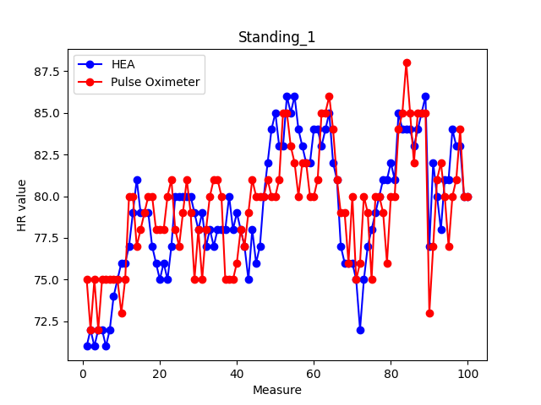
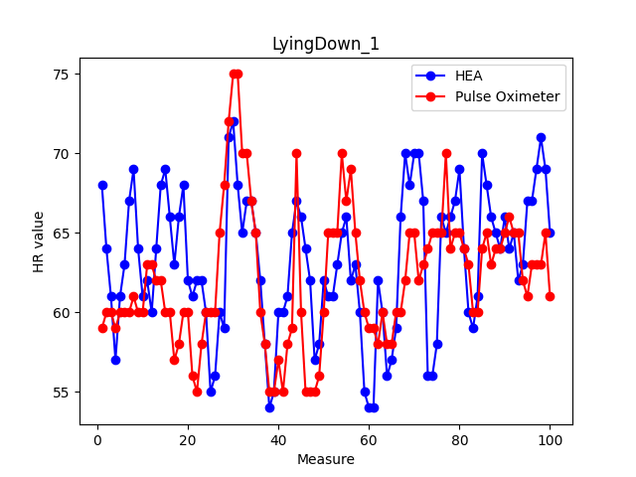
70 | 65 | -5 |  |  |  |  |  | 25 |  |  | 80 | 80 | 0 |  |  |  |  |  | 0 |  |  | 69 | 65 | -4 |  |  |  |  |  | 16 |  |  | 62 | 65 | 3 |  |  |  |  |  | 9 |  |  | 79 | 82 | 3 |  |  |  |  |  | 9 |  |  | 68 | 65 | -3 |  |  |  |  |  | 9
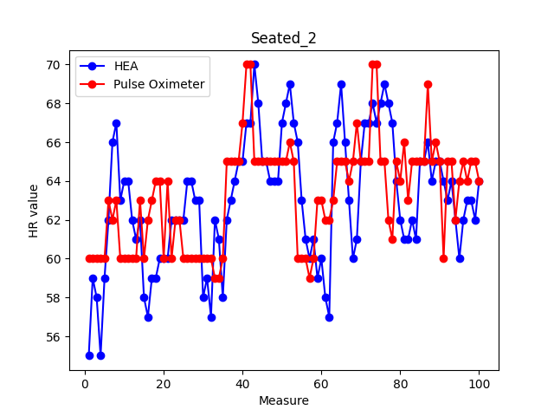
70 | 65 | -5 |  |  |  |  |  | 25 |  |  | 80 | 80 | 0 |  |  |  |  |  | 0 |  |  | 65 | 61 | -4 |  |  |  |  |  | 16 |  |  | 64 | 64 | 0 |  |  |  |  |  | 0 |  |  | 79 | 83 | 4 |  |  |  |  |  | 16 |  |  | 62 | 67 | 5 |  |  |  |  |  | 25
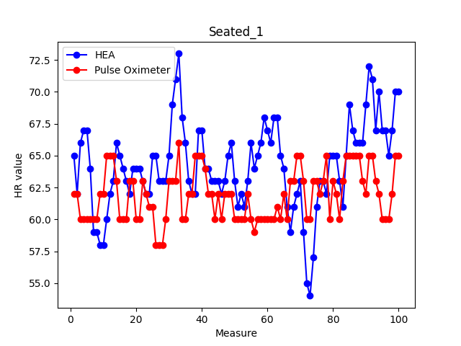
 |  |  |  |  |  |  |  |  |  |  |  |  |  |  |  |  |  |  |  |  |  |  |  |  |  |  |  |  |  | 0 |  |  |  |  |  |  |  |  |  |  | 0 |  |  |  |  |  |  |  |  |  |  | 0 |  |  |  |  |  |  |  |  |  |  | 0

